liste_ue_ec_credit

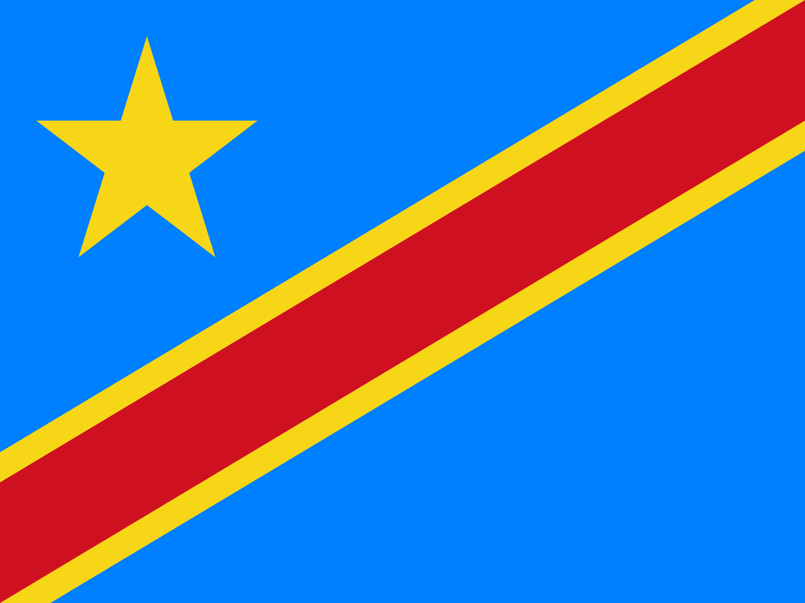
République Démocratique du Congo
Ministère de l’Enseignement Supérieur et Universitaire
Institut du Bâtiment et des Travaux Publics de Matadi
BTP / MATADI
PROVINCE DU KONGO CENTRAL
GRILLE DE DELIBERATION
PROMOTION : |  | L1 - GEOMETRE TOPOGRAPHE
SYSTÈME : |  | LMD
UNITES D'ENSEIGNEMENTS |  |  | SBG101 | SBG102 |  |  |  | SBG103 |  | SBG104 |  |  | TTM101 |  | TTM102 | TTM103 | TTM104 |  | CUG101 |  | CUG102 |  | CUG103 |  | TTM105 |  | CON101 | STB101 | TOTAL | POURCENTAGE | NOMBRE DES CREDITS VALIDES | NOMBRE DES CREDITS NON VALIDES | MANQUE DES COTES | DECISION DU JURY | CAPITALISATION
ELEMENTS CONSTITUTIFS |  |  | MATHEMATIQUES SUPERIEURES | ALGEBRE LINEAIRE | ANALYSE NUMERIQUE | INFORMATIQUE GENERALE | TRIGONOMETRIE SPHERIQUE | GEOMETRIE PLANE ET COTE | GEOMETRIE ANALYTIQUE ET DIFFERENTIELLE | PHYSIQUE OPTIQUE | ELECTRONIQUE | MECANIQUE RATIONNELLE | INTRODUCTION A LA GEOMATIQUE ET SES APPLICATIONS | ARPENTAGE ET NIVELLEMENT | DESSIN TOPOGRAPHIQUE | JALONNEMENT-CHAINAGE-IMPLANTATION ET TECHNIQUE DE LEVER DE DETAILS | GEOMORPHOLOGIE ET GEOLOGIE | HYDROLOGIE GENERALE | EDUCATION A LA CITOYENNETE | SEMINAIRE SUR LE VIH SIDA | ANGLAIS TECHNIQUE1 | LOGIQUE EXPRESSION ORALE ET ECRITE | DROIT CIVIL | DROIT ADMINISTRATIF | DESSIN TECHNIQUE | DESSIN ASSISTE PAR ORDINATAIRE | TECHNOLOGIE DU BATIMENT ET ELEMENTS D'ARCHITECTURE | STAGE D'APPLICATION

CREDIT |  |  | 3 | 2 | 1 | 1 | 2 | 1 | 2 | 2 | 2 | 2 | 2 | 4 | 3 | 3 | 3 | 3 | 2 | 1 | 1 | 2 | 2 | 1 | 4 | 2 | 3 | 6
N° | NOM | POST – NOM | 20 | 20 | 20 | 20 | 20 | 20 | 20 | 20 | 20 | 20 | 20 | 20 | 20 | 20 | 20 | 20 | 20 | 20 | 20 | 20 | 20 | 20 | 20 | 20 | 20 | 20 | 1200 | 100
MAXIMUM
1 | BAZOLANA | MUZINGA
2 | DIAKIESE | KIAZAWOKO
3 | DIASALA | VUZA
4 | KINKELA | MUIMBA
5 | LELO | VANGU
6 | LUSAKU | MESATEWA
7 | MATONDO | DISALA
8 | MENGI | MAWETE
9 | MIKIA | NTIMA
10 | MIRANDA | VOKA
11 | MOYO | MATUMONA
12 | MPULUSU | DIBENDA
13 | MUNDEMBA | NZOLAMESO
14 | MUNGOMBI | MOPELENGEY
15 | NGIMBI | MAKAYA
16 | NGUNGA | MBIANDA
17 | NKAYILU | BINIAKUNU
18 | NLANDU | KIKAYA
19 | NLANDU | NSUMBU
20 | NSIMBA | NSIMBA
21 | NSOKI | MVUMBI
22 | NTEDIKA | MVUMBI
23 | NZUZI | NSIAMUNDELE
24 | TSOBO | TSASA
25 | TUTONDA | TSASA
26 | VANGU | NDONGALA

